상품제안서
uni유니볼젠토베이직수성펜(0.38/0.5/0.7) | 상품코드: S45160

 |  |  |  |  |  |  | 02-713-8555 | www.synergygift.co.kr
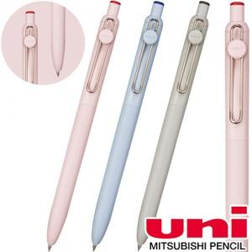

【상세/제작정보】

【인쇄/포장옵션】 | 실크 / 종이케이스

【공급단가】 | 수량 | 100~ | 500~ | 1,000~ | 5,000~ | 10,000~
*VAT별도 | 단가 | 2,020원 | 1,880원 | 1,830원 | 1,770원 | 1,740원

【상품 URL】 | https://www.synergygift.co.kr:443/src/goods_detail.php?gdno=45160

